スクリーニング
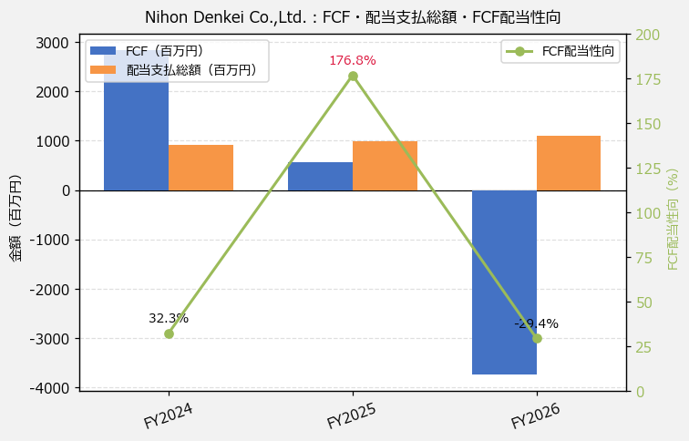
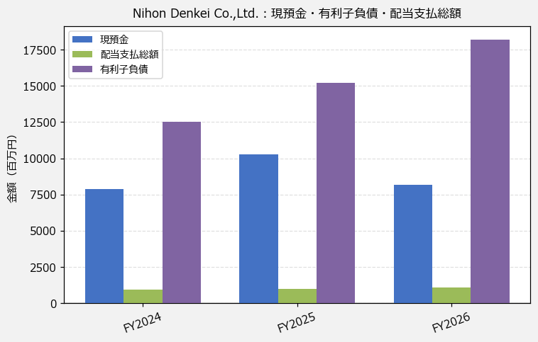
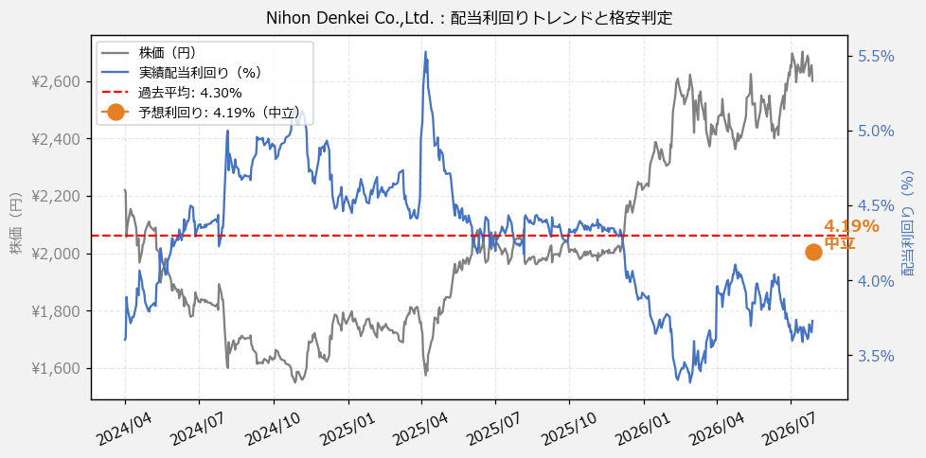
Nihon Denkei Co.,Ltd.（9908） 財務スクリーニング 2026/07/28

現在株価（円） | ¥2,601
予想DPS（円） | ¥109
予想配当利回り | 4.19%

指標 | FY2024 | FY2025 | FY2026 | CAGR（3年）
EPS（円） | 259.62 | 261.88 | 321.62 | +11.3%
DPS実績（円） | 80.00 | 87.00 | 97.00 | +10.1%
EPS配当性向[%] | 30.8 | 33.2 | 30.2 | —
FCF（百万円） | 2,839.8 | 561.2 | -3,740.8 | —
FCF配当性向[%] | 32.3 | 176.8 | -29.4 | —
有利子負債（百万円） | 12,512.5 | 15,223.9 | 18,217.5 | +20.7%
現預金（百万円） | 7,901.0 | 10,260.0 | 8,193.0 | +1.8%
ネットキャッシュ（百万円） | -4,611.5 | -4,963.9 | -10,024.5 | —
グロス配当余裕[年] | 8.6 | 10.3 | 7.5 | —
ネット配当余裕[年] | -5.0 | -5.0 | -9.1 | —

【短信入力】
現預金（百万円） | 7,901.0 | 10,260.0 | 8,193.0
配当支払総額（百万円） | 918.0 | 992.0 | 1,099.0

